Excel-tippek
 | Gyorsbillentyűk az Excelben

 |  | E havi Excel-tippünkben az Excelben használható gyorsbillentyűket gyűjtöttük össze. Ezekkel a billentyűkombinációkkal amellett, hogy jelentősen gyorsíthatunk munkafolyamatainkon, kiterjedt táblázatainkat is könnyebben szerkeszthetjük. Bemutatunk néhány hasznos tippet is ezek használatára.

Navigáció munkalapon belül |  |  | #Ctrl + nyílbillentyű használata
Ctrl + nyílbillentyűk | Ugrás az oszlop vagy sor legutolsó cellájára (amelyben van adat) az aktuális adattartományon belül. Ha a köztes cellákban nincs adat, akkor a legközelebbi olyan cellára ugrik, amelyben van adat. | 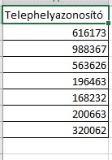 |  | 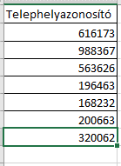 | 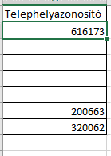 | 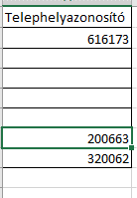
PageDown | Görgetés lefelé egy képernyőnyi távolságot
A Ctrl billentyűt nyomva tartva a nyílbillentyűkkel az adott sor vagy oszlop legutolsó olyan cellájára ugorhatunk, melyben van adat. Így könnyedén egy több ezer soros táblázat végére ugorhatunk pillanatok alatt.
Fontos, hogy ezzel a funkcióval összefüggő adattartományokat ugorhatunk át.
Előfordulhat, hogy táblázatunkban üres cellák is vannak. Természetesen ebben az esetben is jól használható ez a funkció, hiszen az üres cellákat a program egyszerűen csak átugorja a következő celláig, melyben már van adatunk.
Összegezve tehát ezzel a billentyűkombinációval az összefüggő üres vagy nem üres cellasorok vagy oszlopok végére ugorhatunk.
PageUp | Görgetés felfelé egy képernyőnyi távolságot
Alt + PageDown | Görgetés jobbra egy képernyőnyi távolságot
Alt + PageUP | Görgetés balra egy képernyőnyi távolságot
Tab | Egy cellával jobbra lépés
Shift + Tab | Egy cellával balra lépés
Enter | Egy cellával lefelé lépés
Shift + Enter | Egy cellával felfelé lépés |  | #Ctrl + Shift + nyílbillentyű használata
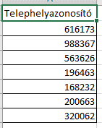
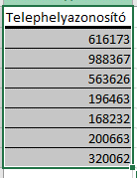
Az előző billentyűkombinációt a Shift nyomva tartásával kiegészítve kijelölhetjük az adott sort vagy oszlopot.
A működési elv itt is megegyezik az előzőekben leírtakkal: a program addig fogja a tartományt kijelölni, amíg a cellákban folyamatosan szerepel adat.
Home | Ugrás az aktuális sor legelső oszlopára
Ctrl + Home | Ugrás a munkalap első cellájára
Ctrl + End | Ugrás a munkalap utolsó (legalsó és legszélső) olyan cellájára, amelyben van (vagy volt) adat.
Navigáció munkalapok között
Ctrl + PageUp | Előző munkalap
Ctrl + PageDown | Következő lap
Ctrl-TAB | Következő munkafüzet
Drag and drop funkciók
A Ctrl billentyű nyomva tartásával több, egymástól független cellát, sort vagy oszlopot jelölhetünk ki.
Ehhez a Ctrl billentyűt nyomva tarta az egérrel kijelöljük a kívánt cellákat, illetve tartományokat.
Lehetőségünk van több munkalap, valamint egymás melletti munkalapok kijelölésére is.
Az előbbiekhez hasonlóan a Ctrl gomb lenyomása mellett az adott munkalapfülekre kattintva könnyedén kijelölhetünk egyszerre több különálló munkalapot is.
Munkalap fülek egész sorát tudjuk kijelölni csupán a Shift gomb nyomva tartásával (a Ctrl gomb nem kell!).
Kattintsunk a kijelölni kívánt munkalapsor első munkalapfülére, majd a Shift gombot nyomva tartva kattintsunk az utolsó olyan munkalapfülre, amelyet szeretnénk kijelölni.
Ctrl + cellakeret húzása bal egérgombbal | Cella másolása másik cellára |  | #Többszörös kijelölés
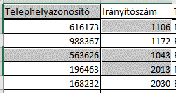
Shift + cellakeret húzása bal egérgombbal | Cella áthelyezése két cella közé
Ctrl + Shift + cellakeret húzása bal egérgombbal | Cella másolása két cella közé
Ctrl + munkafüzetlap fül húzása bal egérgombbal | Munkafüzet másolása (a másoláshoz húzzuk a munkafüzetlapok közé)
Kijelölés
Ctrl | Többszörös kijelölés: A Ctrl billentyű lenyomása közben kattintsunk bármely cellákra
Ctrl + Shift + nyílbillentyűk | Kijelöli az adott oszlopot vagy sort a legutolsó olyan celláig, amelyben van adat.
Ctrl + A | Aktuális tartomány kijelölése
Ctrl + Space | Teljes oszlop kijelölése |  | #Aktuális tartomány kijelölése - Ctrl + A és Ctrl + T
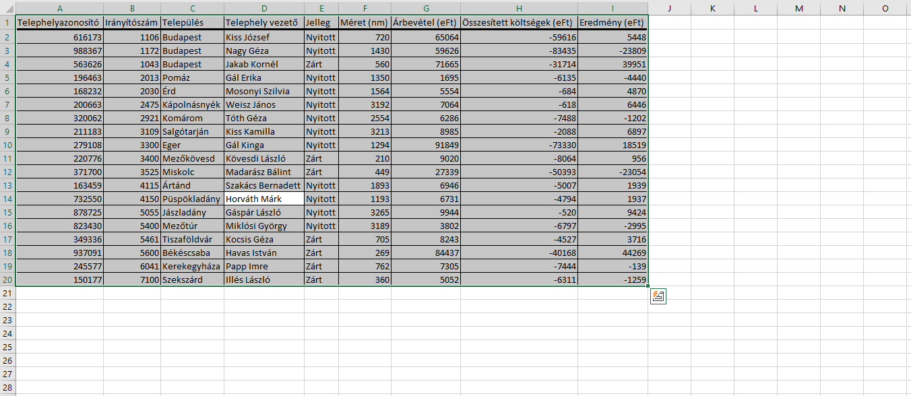
Shift + Space | Teljes sor kijelölése
Ctrl + Shift + End | Az aktuális cellától jobbra és lefelé kijelöl minden cellát az utolsó olyan celláig, amelyben van (vagy volt) adat.
A Ctrl + A vagy Ctrl + T segítségével az egész cellatartományunk kijelölhető!
Ehhez csupán rákattintunk egy tetszőleges cellára a tartományon belül, majd lenyomjuk a Ctrt + A vagy a Ctrl + T billentyűkombinációt.
A funkció akkor is használható, ha a tartomány üres cellákat is tartalmaz. A kijelölés határa ilyenkor az utolsó olyan sor és oszlop lesz, ameddig a cellák összefüggően tartalmaznak adatot.
A két billentyűkombináció között annyi a különbség, hogy a Ctrl + A esetében a kijelölés aktív cellája az marad, ahova előzőleg kattintottunk.
Ctrl + T esetében az aktív cella mindig a tartomány legelső cellája lesz.
Ctrl + Shift + Home | Az aktuális cellától balra és felfelé kijelöl minden cellát a munkafüzet első cellájáig (A1).
Ctrl + Shift + Space | A teljes munkalap kijelölése
Adatbevitel és formázás
F2 | Cella szerkesztése
F4 | Cellák rögzítése (Cellahivatkozás - $)
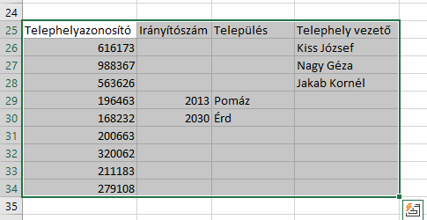
Alt + Enter | Sortörés a cellában
Ctrl + O | Munkafüzet megnyitása
Ctrl + S | Mentés
Ctrl + C | Másolás
Ctrl + V | Beillesztés
Ctrl + Z | Visszavonás
Ctrl + F | Keresés
Ctrl + H | Csere
Ctrl + X | Kivágás
Ctrl + D | Lefelé történő másolás
A Ctrl + D segítségével adatokat tudunk másolni úgy, mintha a cella jobb alsó sarkát húznánk le.
A funkció használata egyszerű: először beírjuk a képletet a másolandó cellába. Majd a másolandó cellával együtt kijelöljük azokat a cellákat, ahova a képletet másolni szeretnénk. Végül pedig megnyomjuk a Ctrl + D-t.
Ctrl + 1 | Cellaformázás |  | # Ctrl + D használata
Ctrl + 2 | Félkövér
Ctrl + 3 | Dőlt
Ctrl + 4 | Aláhúzott
Ctrl + 5 | Áthúzott
Ctrl + 6 | Objektumok elrejtése
A Ctrl + D használata akár gyorsabbnak is bizonyulhat, mint a cella jobb alsó sarkában lévő másoló négyzet lehúzása vagy a dupla kattintással való kitöltés.
Ahogy azt az alábbi ábrák is mutatják, a Ctrl + D-vel képesek vagyunk különböző, egymástól független oszlopokban is lemásolni a képletet egyszerre, egy gombnyomásra. Sőt, ezeken belül akár külön oszlopszakaszokban is tudunk másolni, szintén egyetlen gombnyomással.
Ehhez először ki kell jelölnünk a másolandó cellákat, majd többszörös kijelöléssel (Ctrl gomb) kiválasztani azokat a cellákat, ahova másolni szeretnénk.
Végül pedig nyomjuk meg a Ctrl + D-t. Fontos, hogy az eredeti (másolandó) celláink mindenképp legyenek kijelölve.
Ctrl + (plusz) | Oszlopok/sorok hozzáadása
Ctrl + (mínusz) | Oszlopok/sorok törlése
Táblázatok és szűrők
Crtl + R | Táblává alakítás
Ctrl + Shift + L | Szűrő be- és kikapcsolása
Ctrl + A | Kijelöli a táblázat adattartományát, másodszorra lenyomva pedig a teljes táblázatot
Ctrl + (plusz) | Sor beszúrása a táblázatba. Nem szükséges másik sort teljesen kijelölni hozzá!
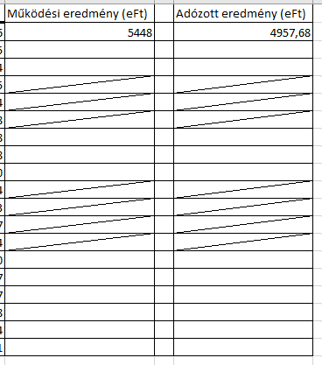
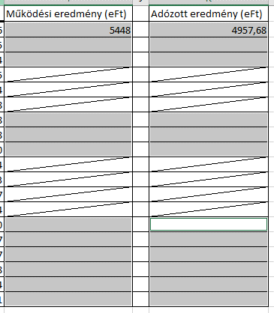
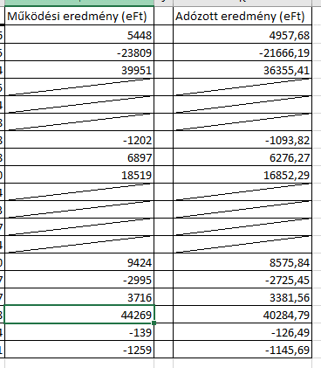
Ctrl - (mínusz) | Sor törlése a táblázatból. Nem szükséges az adott sort teljesen kijelölni hozzá!
Egyéb hasznos gyorsbillentyűk
Shift + F2 | Megjegyzés beszúrása
Shift + F3 | Függvényablak megnyitása
Alt + F1 | Diagram beszúrása
F7 | Helyesírás-ellenőrző
Ctrl + 0 | Mai dátum
Ctrl + Shift + . (pont) | Pontos idő
Alt + Shift + 7 | SUM függvény
Alt + . (pont) | Képletek megjelenítése
Alt + F5 | Kapcsolt adatbázisok és lekérdezések frissítése

 |  |  | #Cellák / Sorok / Oszlopok áthelyezése
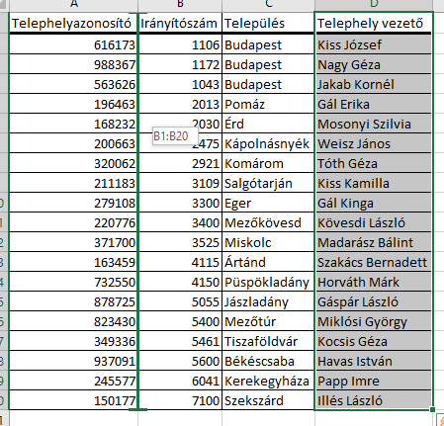
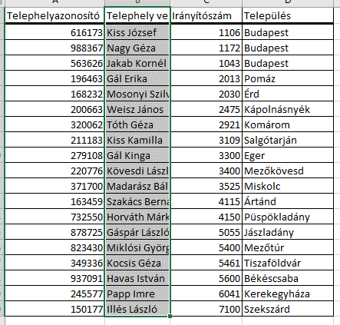
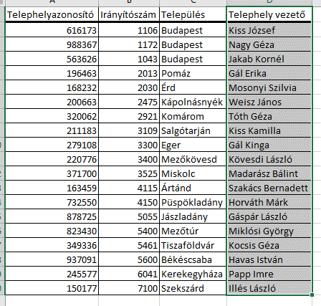

Az Excelben lehetőségünk van egy kijelölt tartományt (cellákat, sort, oszlopot) a Shift billentyű nyomva tartása mellett áthelyezni akár más cellák közé.
A fenti példában egy oszlopot szeretnénk a táblázatban előrébb, az első két oszlop közé áthelyezni. Ehhez nem kell mást tennünk, mint kijelölni az adott oszlopot, a Shift gombot nyomva tartva a bal egérgombbal megfogjuk a kijelölt oszlop zöld keretét, majd behúzzuk az első két oszlop közé.
Lehetőségünk van ugyanezzel a módszerrel átmásolni az adott oszlopot, amennyiben a Ctrl billentyűt is nyomva tartjuk a Shift mellett. Így tehát a tartomány (példánkban az oszlop) másolásához tartsuk lenyomva a Ctrl + Shift billentyűket, majd a kijelölt tartomány zöld keretét húzzuk a kívánt helyre.
 |  |  |  |  |  |  | Cellatartomány áthelyezése | Shift + cellakeret húzása bal egérgombbal

 |  |  |  |  |  |  | Cellatartomány másolása | Ctrl + Shift + cellakeret húzása bal egérgombbal

Ha kijelölünk egy tartományt, lehetőségünk van kijelölni egyes cellákat ezen tartományon belül.
Ehhez az alábbi gyorsbillentyűket érdemes használni:
Tab - Egy lépés jobbra
Shift + Tab - Egy lépés balra
Enter - Egy lépés lefelé
Shift + Enter - Egy lépés felfelé
Ctrl + . (pont) : Ennek használatával a kijelölt tartomány legszélső celláira ugorhatunk. Ez akkor is hasznos lehet, ha például nagyobb táblázatok esetében gyorsbillentyűs kijelölés használatakor szeretnénk megnézni a kijelölt tartomány utolsó celláit anélkül, hogy a teljes tartomány kijelölését megszüntetnénk.
Ugyancsak hasznos a fenti kombináció, ha Ctrl + Shift + nyilakkal jelölünk ki egy tartományt és vissza szeretnénk térni az első cellához anélkül, hogy megszüntetnék a kijelölést.
 |  |  | #Aktív cella a kijelölésen belül

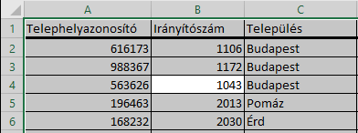

 |  |  | #Makrók és Visual Basic szerkesztő megnyitása

Azoknak, akik szoktak makrót szerkeszteni, igencsak hasznos lehet ez a két gyorsbillentyű, mert így könnyen és gyorsan el lehet érni a makrókat, illetve a Visual Basic szerkesztőfelületét.
Előfordulhat az is, hogy a Fejlesztőeszközök fül nincs bekapcsolva a menüsoron. Ebben az esetben is hasznos lehet a gyorsbillentyűk használata, ha nem akarjuk bekapcsolni ezt a beállítást.
Alt + F8 : Makrók megnyitása
Alt + F11: Visual Basic szerkesztőfelület megnyitása

Készítette: Vadász Tibor (Tibor.Vadasz@horvath-partners.com)

